画面遷移図
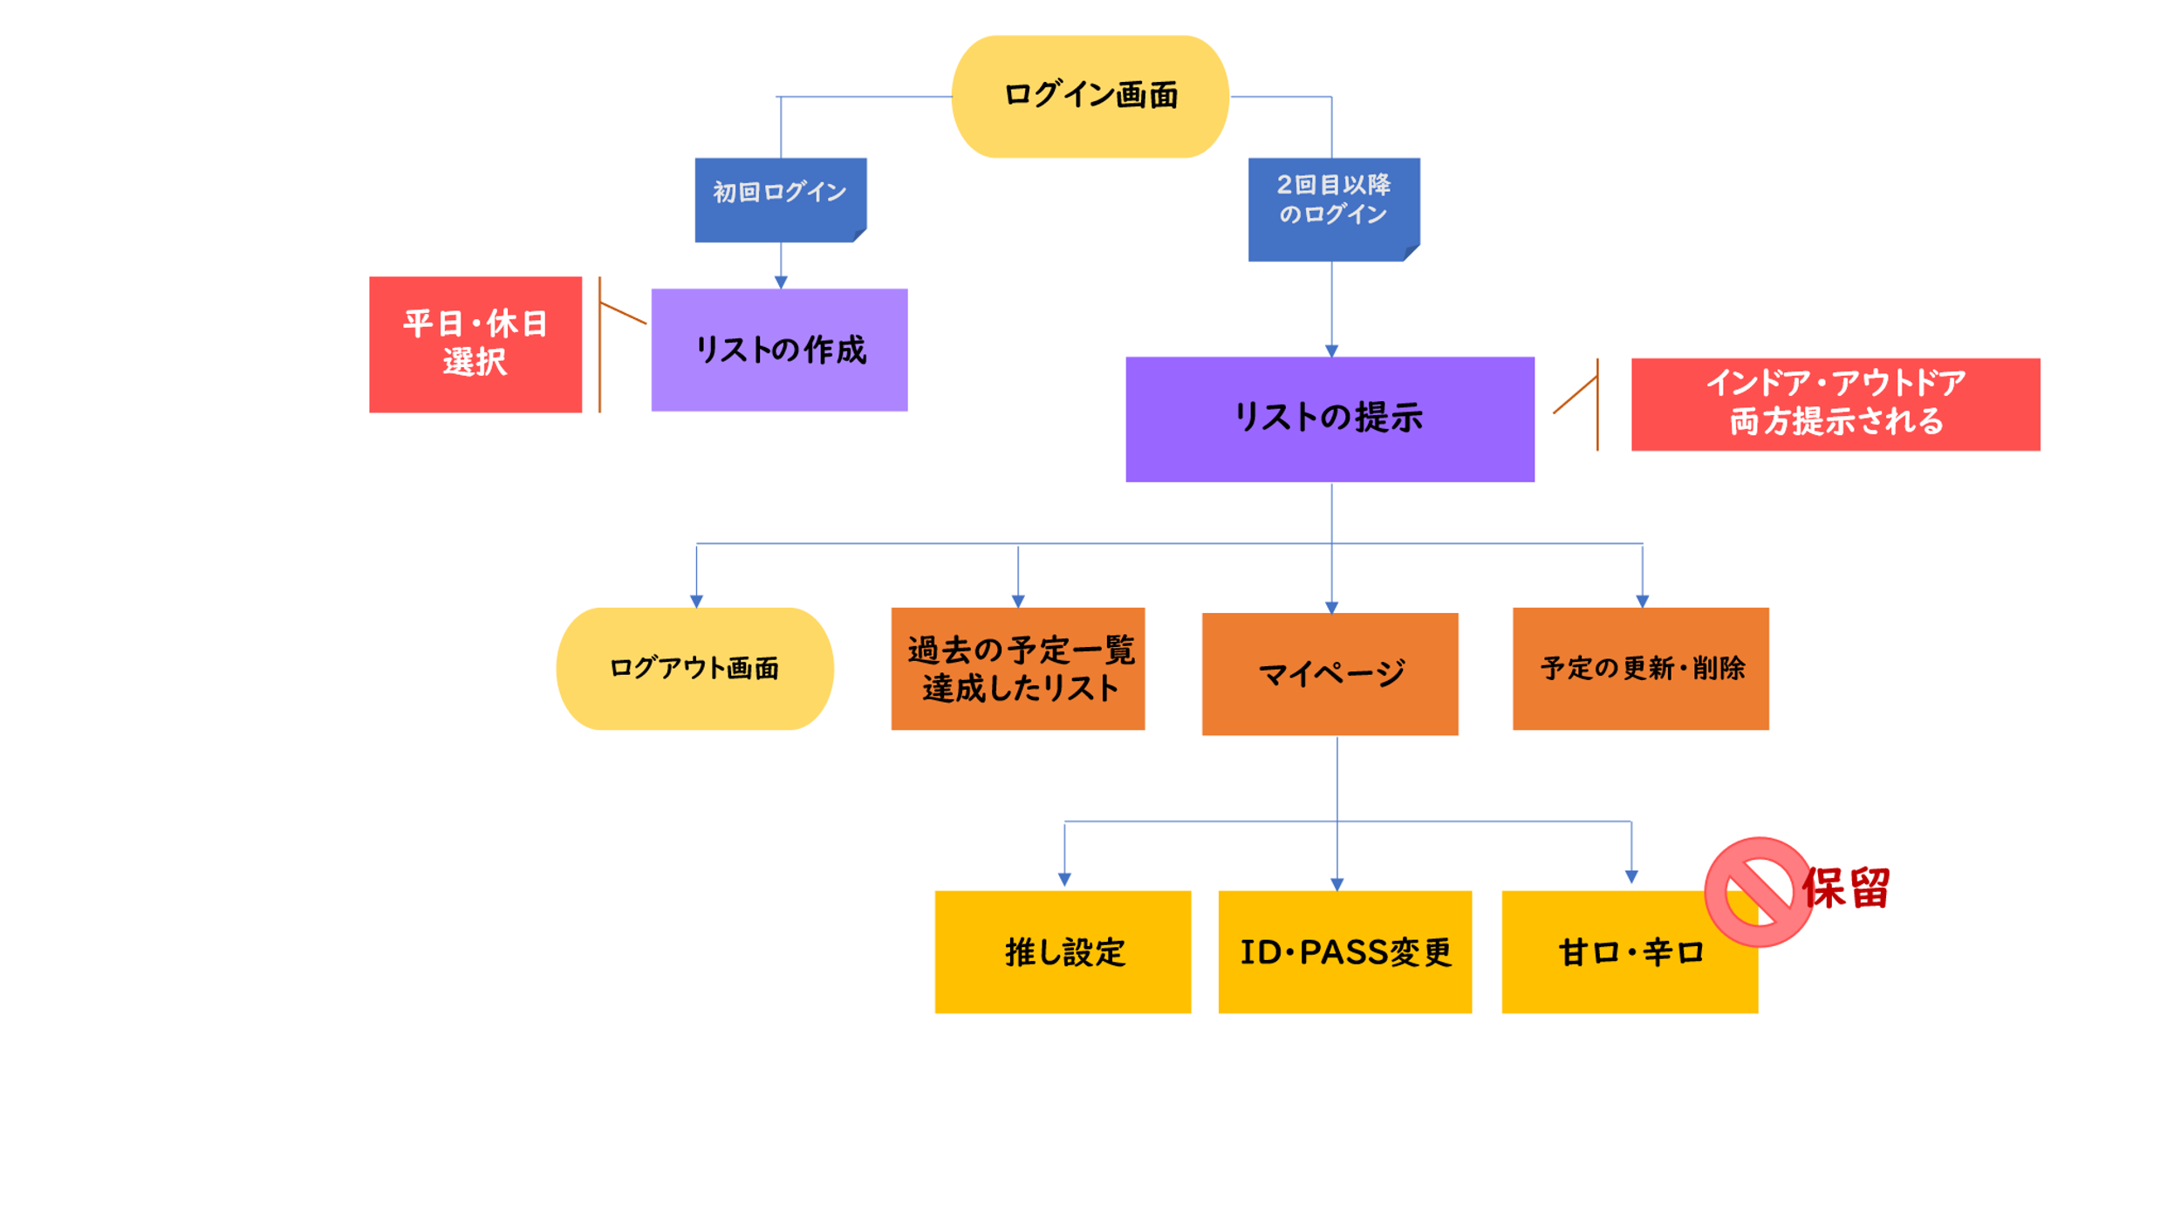
プロジェクト名 | ｃ１チーム開発 | 作成者 | 本橋
システム名 | 推リス🐿 | 作成日 | 2022-06-06
 |  | 更新者
 |  | 更新日

画面遷移図

アイテム
画面（大きさは自由）

